Пример 1 - Переговоры
Пример 1. Пусть компании Яндекс (А) и Тинькофф (В) ведут переговоры, в результате которых будет определен процентный доход от реализации проекта для каждой из сторон. Если доля компании А составит меньше 50%, то директор не согласиться на сделку. В случае с В сделка не состоится, если его доля будет менее 20%. Получаем, что цена игры – это процент дохода от проекта. Переговоры проводятся в два этапа. Компании действуют исходя из двух стратегий. Они выбирают либо агрессивное (1), либо партнерское (2) поведение. Начинает переговоры компания А. Ход компании представим в виде сочетания буквенного обозначения компании (А или В) и выбранной стратегии (1 или 2). Над ходом будет изображена доля дохода компании А, под ходом – компании В. Эффект от реализации разных стратегий поведения на переговорах известен и представлен в виде дерева игры (рис). Необходимо найти оптимальные комбинации стратегий компаний А и В, приводящих к наиболее благоприятному для обеих компаний исходу переговоров.

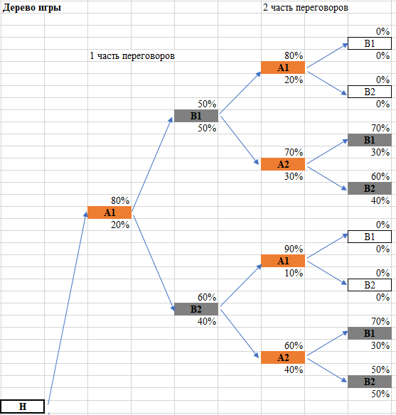
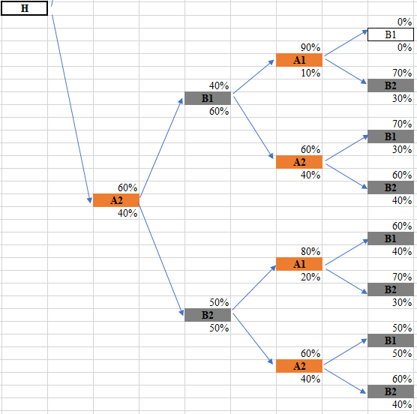

 | Дерево игры |  |  |  |  |  |  |  | Цена игры
 |  |  |  |  |  | 2 часть | 0% |  | 0%
 |  | 1 часть |  |  |  | 80% | B1
 |  |  |  |  |  | A1 | 0% |  | 0%
 |  |  |  | 50% |  | 20%
 |  |  |  | B1 |  |  | 0% |  | 0%
 |  |  |  | 50% |  |  | B2
 |  |  |  |  |  |  | 0% |  | 0%

 |  | 80% |  |  |  | 70% | 70% |  | 68%
 |  | A1 |  |  |  | A2 | B1
 |  | 20% |  |  |  | 30% | 30% |  | 33%

 |  |  |  |  |  |  | 60% |  | 65%
 |  |  |  |  |  |  | B2
 |  |  |  |  |  |  | 40% |  | 35%
H
 |  |  |  |  |  | 90% | 0% |  | 0%
 |  |  |  |  |  | А1 | B1
 |  |  |  |  |  | 10% | 0% |  | 0%
 |  |  |  | 60%
 |  |  |  | B2 |  |  | 0% |  | 0%
 |  |  |  | 40% |  |  | B2
 |  |  |  |  |  |  | 0% |  | 0%

 |  |  |  |  |  | 60% | 70% |  | 68%
 |  |  |  |  |  | A2 | B1
 |  |  |  |  |  | 40% | 30% |  | 33%

 |  |  |  |  |  |  | 50% |  | 63%
 |  |  |  |  |  |  | B2
 |  |  |  |  |  |  | 50% |  | 38%

 |  |  |  |  |  |  | 0% |  | 0%
 |  |  |  |  |  | 90% | B1
 |  |  |  |  |  | A1 | 0% |  | 0%
 |  |  |  | 40% |  | 10%
 |  |  |  | B1 |  |  | 70% |  | 65%
 |  |  |  | 60% |  |  | B2
 |  |  |  |  |  |  | 30% |  | 35%

 |  | 60% |  |  |  | 60% | 70% |  | 58%
 |  | A2 |  |  |  | A2 | B1
 |  | 40% |  |  |  | 40% | 30% |  | 43%

 |  |  |  |  |  |  | 60% |  | 55%
 |  |  |  |  |  |  | B2
 |  |  |  |  |  |  | 40% |  | 45%

 |  |  |  |  |  | 80% | 60% |  | 63%
 |  |  |  |  |  | А1 | B1
 |  |  |  |  |  | 20% | 40% |  | 38%
 |  |  |  | 50%
 |  |  |  | B2 |  |  | 70% |  | 65%
 |  |  |  | 50% |  |  | B2
 |  |  |  |  |  |  | 30% |  | 35%

 |  |  |  |  |  | 60% | 50% |  | 55%
 |  |  |  |  |  | A2 | B1
 |  |  |  |  |  | 40% | 50% |  | 45%

 |  |  |  |  |  |  | 60% |  | 58%
 |  |  |  |  |  |  | B2
 |  |  |  |  |  |  | 40% |  | 43%
Следующим шагом рассчитаем цену игры для каждой ветви дерева и воспользуемся алгоритмом Куна

1. Для определения цены игры рассчитаем среднее значение доли каждой компании (можно просуммировать доли)
2. Далее начинаем сравнивать последние альтернативы игрока В.
3. Сравниваем цену игры компании А с ее последним ходом также попарно (начало 2 части переговоров). При этом будем рассматривать не все ветви дерева, а только те, которые выделили в предыдущем сравнении.

4. Из оставшихся ветвей дерева сравним цену игры компании В

5. Остается две ветви дерева А1-В2-А2-В2 и А2-В2-А1-В1. Цена игры компании А в обоих случаях одинакова и равняется 63%. Таким образом, в данной задаче найдены 2 оптимальные стратегии для игроков

Представим задачу в матричной форме

 | Антогонистическая игра
 | B1B1 | B1B2 | B2B1 | B2B2 | maxmin |  |  | B1B1 | B1B2 | B2B1 | B2B2 | maxmin
A1A2 | 68% | 65% | 68% | 50% | 50% |  | A1A2 | 33% | 35% | 33% | 50% | 33%
A2A1 | 0% | 65% | 63% | 65% | 0% |  | A2A1 | 0% | 35% | 38% | 35% | 0%
A2A2 | 68% | 55% | 55% | 58% | 55% |  | A2A2 | 43% | 45% | 45% | 43% | 43%
minmax | 68% | 65% | 68% | 65% |  |  | minmax | 43% | 45% | 45% | 50%

 | Биматричная игра
 | B1B1 | B1B2 | B2B1 | B2B2 | max |  |  | B1B1 | B1B2 | B2B1 | B2B2
A1A2 | 68% | 65% | 68% | 50% | 68% |  | A1A2 | 33% | 35% | 33% | 50%
A2A1 | 0% | 65% | 63% | 65% | 65% |  | A2A1 | 0% | 35% | 38% | 35%
A2A2 | 68% | 55% | 55% | 58% | 68% |  | A2A2 | 43% | 45% | 45% | 43%
 |  |  |  |  |  |  | max | 43% | 45% | 45% | 50%

Пример 2 - пирожки
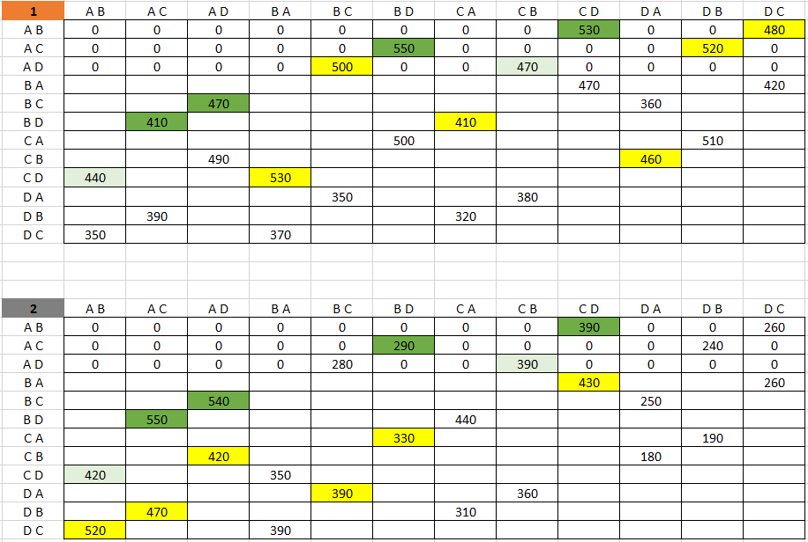
Пусть в одном районе начинают свою работу 2 поставщика (А и В). Один поставляет в магазины пирожки, второй – шаурму. Магазины в районе можно разделить на 4 сегмента: А, В, С и D (рис.). А – самый предпочтительный, так как в нем наибольшее количество потенциальных клиентов, D – самый немноголюдный, поэтому поставки в эту точку рассматриваются в последнюю очередь. Если в первом примере стратегии компаний могли повторяться бесконечно (это зависело от ранее согласованного количества переговоров), то в данном примере стратегии конечны: 1. Поставить в т. А; 2. Поставить в т. В; 3. Поставить в т. С; 4. Поставить в т. D.

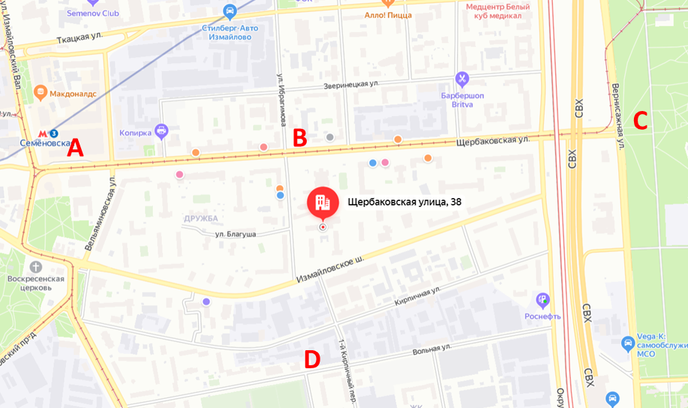

Поставщики будут развозить свою продукцию в 2 точки, отличные от конку-рента. Начинает игру поставщик шаурмы.

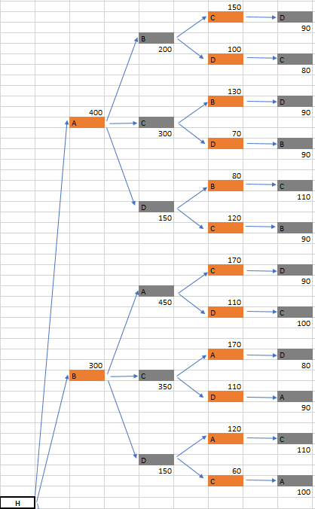
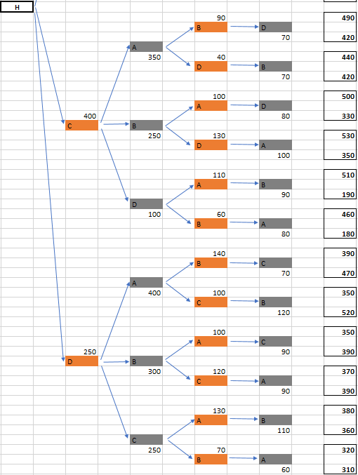

Вычислим цену игры каждого поставщика путем суммирования привлеченных клиентов на каждом этапе хода игроков. После чего алгоритмом Куна найдем оптимальные стратегии для поставщиков А и В

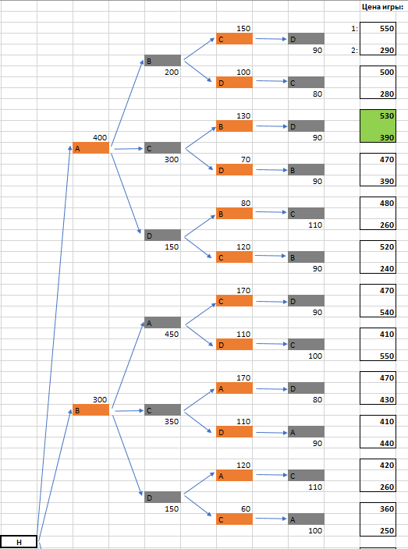
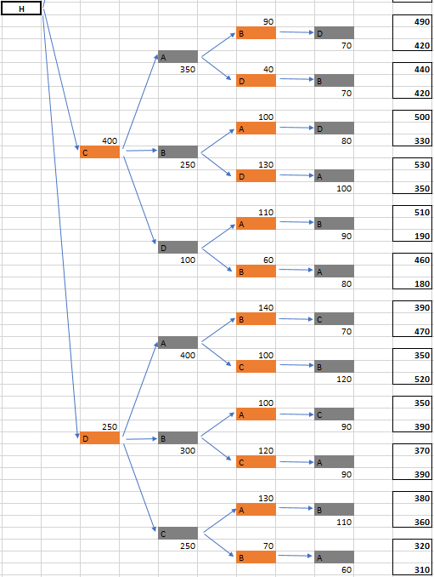
 | Оптимальная последовательность стратегий игроков имеет вид: А-С-В-D.

Сведем задачу к биматричной игре (рис. ). В результате поиска равновесия по Нэшу найдены 4 оптимальные стратегии, одна из которых совпадает с алгоритмом Куна.

Пример 3 - Экзамен
Пусть студент сдает экзамен преподавателю. Преподаватель – игрок А, студент – игрок В. В данном случае варианты выбора стратегии у игроков различны в от-личие от предыдущих примеров. Стратегии преподавателя (игрока А): 1. Спросить легкий короткий вопрос; 2. Спросить сложный длинный вопрос (не может повторяться дважды). Стратегии студента (игрока В): 1. «Лить воду»; 2. Отвечать по существу; 3. Давить на жалость (не может повторяться дважды). Значения на дереве игры и значения цены игры представляют собой две вероятности. Для игрока А – вероятность того, что он правильно оценит знания студента, для игрока В – вероятность того, что он покажет знания лучше, чем есть на самом деле. На рисунках представлено дерево игры.

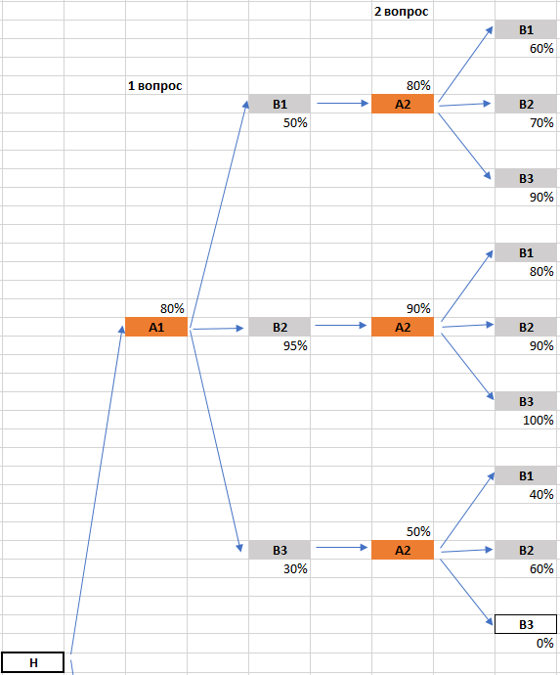
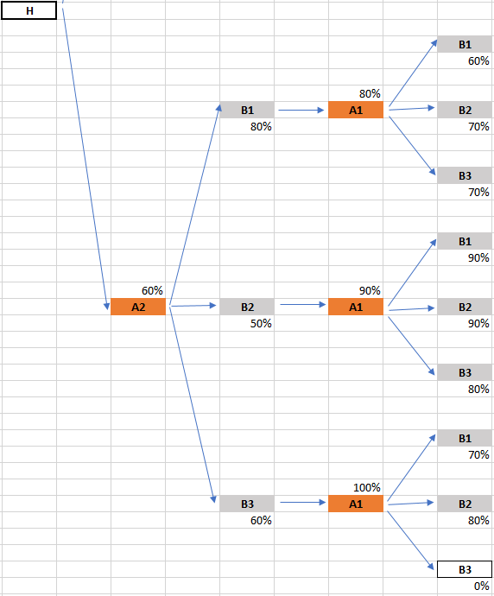

Вычислим цену игры для преподавателя и студента как среднее значение вероятностей на первом и втором вопросах экзамена. Затем применим алгоритм Куна и найдем оптимальную комбинацию стратегий для игроков А и В: А1-В2-А2-В3
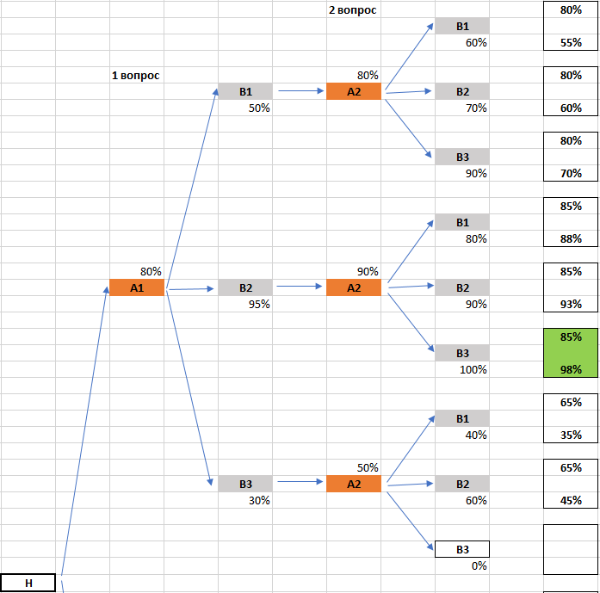
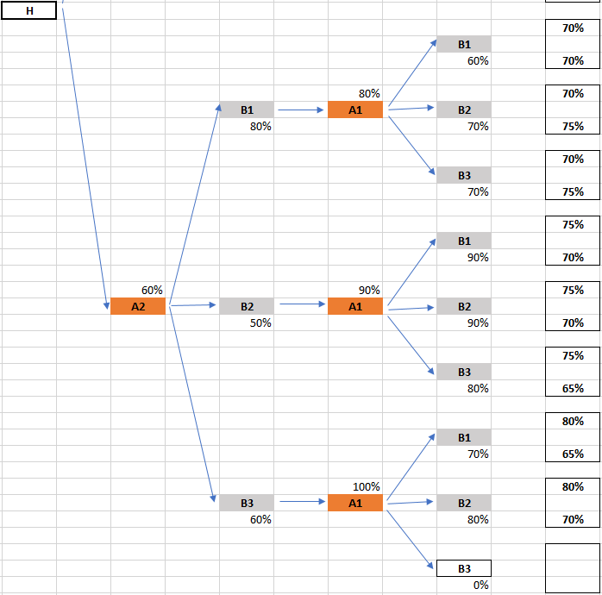

Представим задачу в виде биматричной игры. Оптимальная стратегия совпала с алгоритмом Куна.

Пример 4
Два игрока А и В играют в теннис и обмениваются двумя ударами. Они облада-ют следующими вариантами выбора стратегии: 1. Бить в край площадки; 2. Бить под сетку. На рисунке 15.18 представлено дерево игры, где значение над ходом – вероятность, с которой игрок А забьет мяч, под ходом – вероятность, с которой игрок В забьет (игрок А попадет в аут или в сетку). Необходимо найти оптимальную комбинацию стратегий, при которой игроки имеют примерно равные возможности победы в игре.

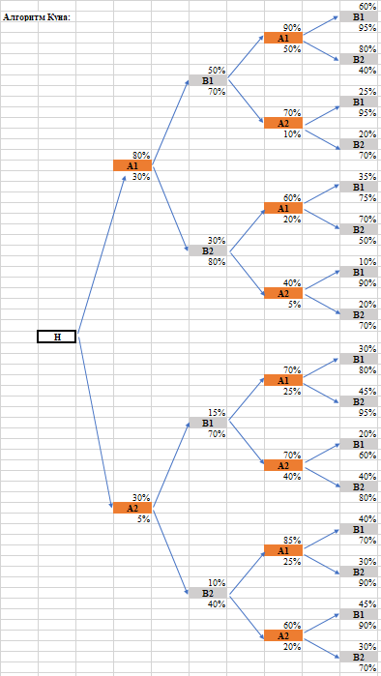

 | Дерево игры |  |  |  |  | Цена игры
 |  |  |  | 2 часть | 60% | 280%
 |  | 1 часть |  | 90% | B1
 |  |  |  | A1 | 95% | 245%
 |  |  | 50% | 50%
 |  |  | B1 |  | 80% | 300%
 |  |  | 70% |  | B1
 |  |  |  |  | 40% | 190%

 |  | 80% |  | 70% | 25% | 225%
 |  | A1 |  | A2 | B1
 |  | 30% |  | 10% | 95% | 205%

 |  |  |  |  | 20% | 220%
 |  |  |  |  | B2
 |  |  |  |  | 70% | 180%
H
 |  |  |  | 60% | 35% | 205%
 |  |  |  | А1 | B1
 |  |  |  | 20% | 75% | 205%
 |  |  | 30%
 |  |  | B2 |  | 70% | 240%
 |  |  | 80% |  | B1
 |  |  |  |  | 50% | 180%

 |  |  |  | 40% | 10% | 160%
 |  |  |  | A2 | B1
 |  |  |  | 5% | 90% | 205%

 |  |  |  |  | 20% | 170%
 |  |  |  |  | B2
 |  |  |  |  | 70% | 185%

 |  |  |  |  | 30% | 145%
 |  |  |  | 70% | B1
 |  |  |  | A1 | 80% | 180%
 |  |  | 15% | 25%
 |  |  | B1 |  | 45% | 160%
 |  |  | 70% |  | B2
 |  |  |  |  | 95% | 195%

 |  | 30% |  | 70% | 20% | 135%
 |  | A2 |  | A2 | B1
 |  | 5% |  | 40% | 60% | 175%

 |  |  |  |  | 40% | 155%
 |  |  |  |  | B2
 |  |  |  |  | 80% | 195%

 |  |  |  | 85% | 40% | 165%
 |  |  |  | А1 | B1
 |  |  |  | 25% | 70% | 140%
 |  |  | 10%
 |  |  | B2 |  | 30% | 155%
 |  |  | 40% |  | B1
 |  |  |  |  | 90% | 160%

 |  |  |  | 60% | 45% | 145%
 |  |  |  | A2 | B1
 |  |  |  | 20% | 90% | 155%

 |  |  |  |  | 30% | 130%
 |  |  |  |  | B2
 |  |  |  |  | 70% | 135%

Пример 5
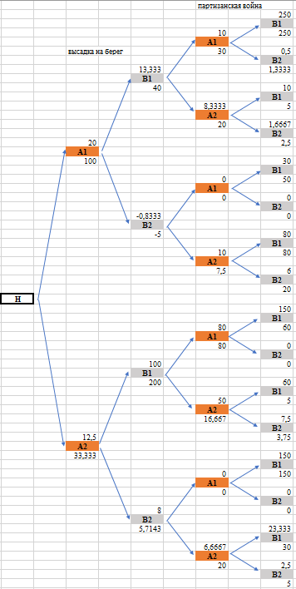
Конкистадоры захватывают земли индейцев. Пусть конкистадоры – игрок А, индейцы – игрок В. Игрок А и игрок В обладают разными выборами варианта стратегии. Игрок А может: 1. Договориться; 2. Атаковать. Игрок В в свою очередь: 1. Вести переговоры; 2. Сопротивляться. Рисунок отображает дерево игры. Значение над ходом игроков – количе-ство полученные ресурсов или потери личного состава, под ходом – количество потерянных ресурсов или потери личного состава. Необходимо определить оп-тимальные стратегии игрока А и В, при которых игрок А получит максимальное количество ресурсов с минимальными потерями.

